Closed
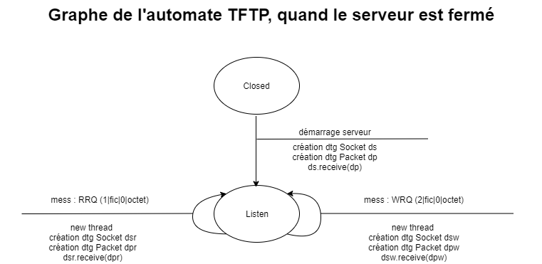
Etat | Closed | Listen
Démarrage serveur | A | Impossible
mess : RRQ | Impossible | B
mess : WRQ | Impossible | C

A : création DTG Socket ds, création DTG Packet dp, ds.receive(dp) -> Listen
B : new thread, création DTG Socket dsr, création DTG Packet dpr, dsr.receive(dpr) -> Listen
C : new thread, création DTG Socket dsw, création DTG Packet dpw, dsw.receive(dpw) -> Listen

Thread
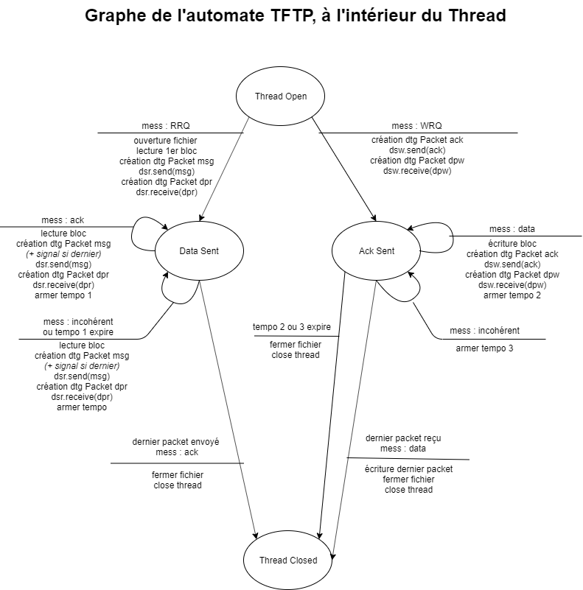
Etat | Thread Open | Data Sent | Ack Sent
mess : RRQ | A | mess : incohérent | mess : incohérent
mess : WRQ | B | mess : incohérent | mess : incohérent
mess : ACK | I | C | mess : incohérent
mess : DATA | I | mess : incohérent | D
mess : incohérent ou tempo 1 expire | I | E | mess : incohérent
mess : incohérent | I | E | F
tempo 1 ou 2 expire | Impossible | E | G
dernier packet envoyé et mess : ACK | Impossible | G | Impossible
dernier packet reçu et mess : ACK | Impossible | Impossible | H

A : ouverture fichier, lecture 1er bloc, création DTG Packet msg, dsr.send(msg), création DTG Packet dpr, dsr.receive(dpr) → Data Sent
B : création DTG Socket ack, dsr.send(ack), création DTG Packet dpw, dsw.receive(dpw) → Ack Sent
C : lecture bloc, création DTG Packet msg, dsr.send(msg), création DTG Packet dpr, dsr.receive(dpr), armer tempo 1 →Data Sent
D : écriture bloc, création DTG Packet ack, dsw.send(ack), création DTG Packet dpw, dsw.receive(dpw), armer tempo 2 → Ack Sent
E : lecture bloc, création DTG Packet msg, dsr.send(msg), création DTG Packet dpr, dsr.receive(dpr), armer tempo 1 → Data Sent
F : armer tempo 3 → Ack Sent
G : fermer fichier, close Thread → Thread Closed
H : écriture dernier packet, fermer fichier, close Thread → Thread Closed
I : close Thread → Thread Closed

